Hoja1
 | nombre | descripcion | precio | categoria | tag
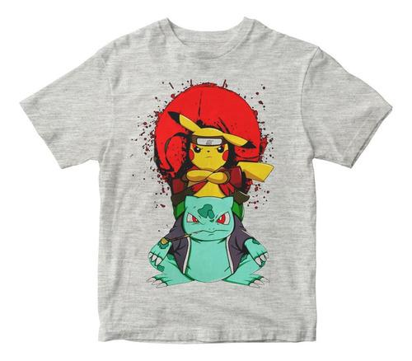 | remera pikachu y venusaur.jpg | remera de niños color gris | $1,400 | niños | remera pikachu
 | remera pikachu.jpg | remera blanca de pikachu para mujer | $1,500 | mujer | remera pikachu
 |  | remera negra de pokemons para hombre | $1,200 | hombre | remera pokemons
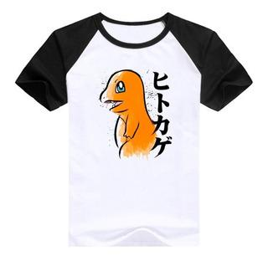 | remera charmander.jpg | remera negra y blanca para hombre | $1,600 | hombre | remera charmander
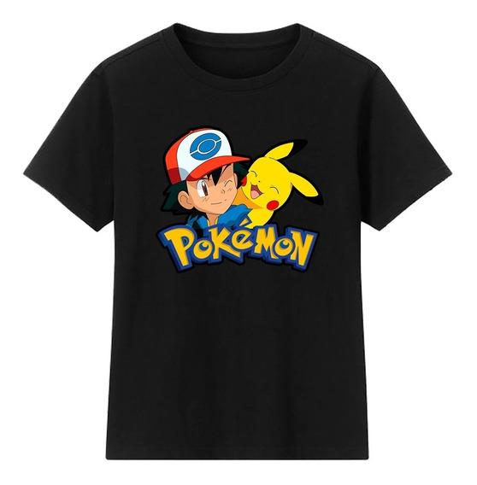 | remera ash y pikachu.jpg | remera negra de ash y pikachu para hombre | $1,500 | hombre | remera ash y pikachu
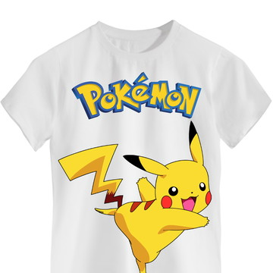 | remera pikachu.jpg | remera blanca de pikachu para niño | $1,500 | niños | remera pikachu
 | remera pikachu gym.jpg | remera negra para hombre | $1,400 | hombre | remera pikachu
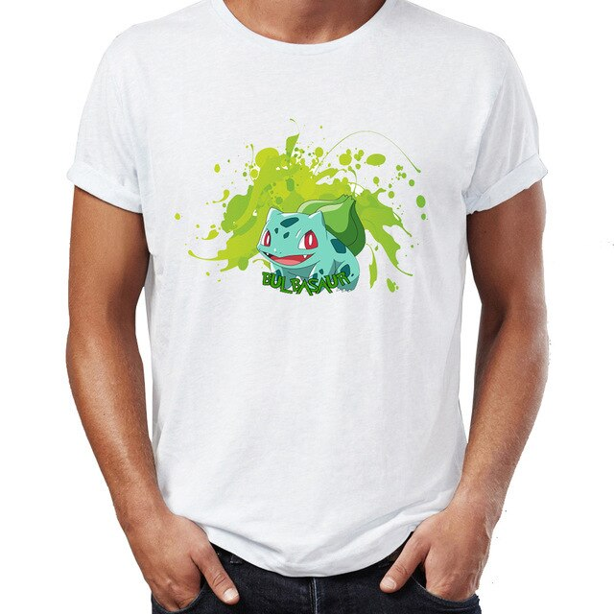 | remera bulbasaur.jpg | remera blanca de bulbasaur para hombre | $1,500 | hombre | remera bulbasaur
 | remera pikachu super.jpg | remera blanca de pikachu para mujer | $900 | mujer | remera pikachu
 | remera pokemons.jpg | remera blanca pokemons para mujer | $1,100 | mujer | remera pokemons
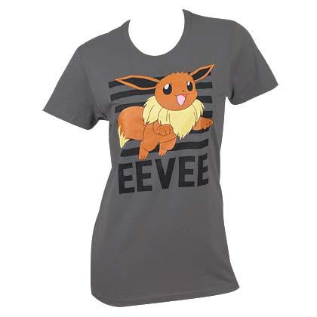 | remera de eevee.jpg | remera gris de eevee para mujer | $900 | mujer | remera eevee
 | remera pikachu.jpg | remera celeste pastel de pikachu para mujer | $1,100 | mujer | remera pikachu
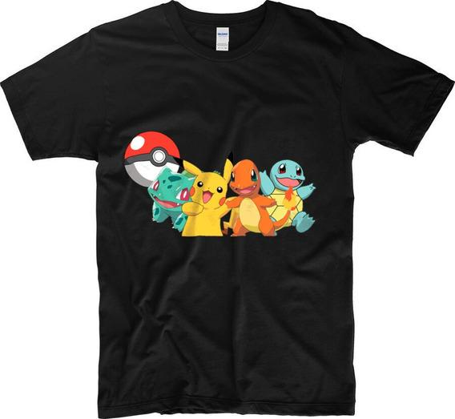 | remera pokemons.jpg | remera negra de pokemons para hombre | $1,000 | hombre | remera pokemons
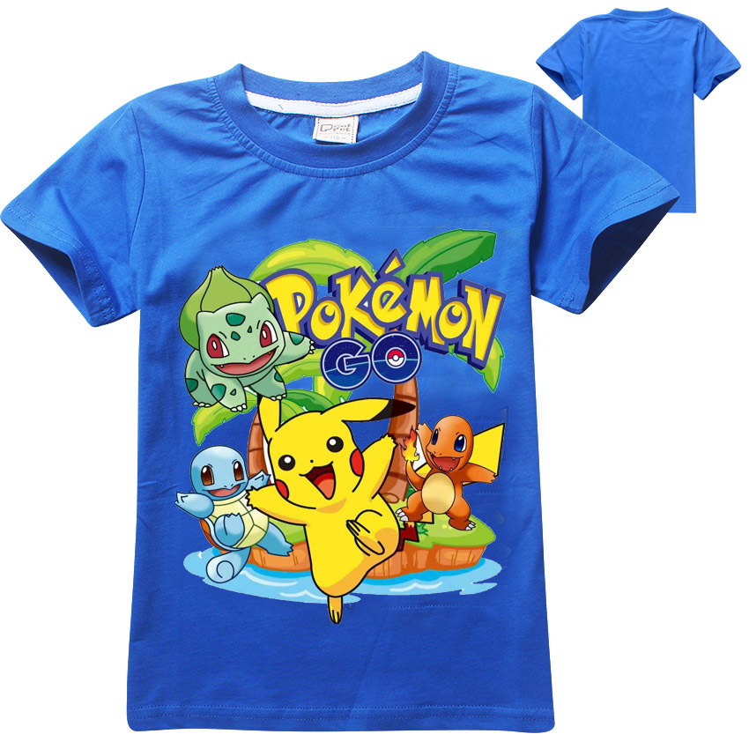 | remera pokemons.jpg | remera celeste de pokemons para niños | $1,500 | niños | remera pokemons
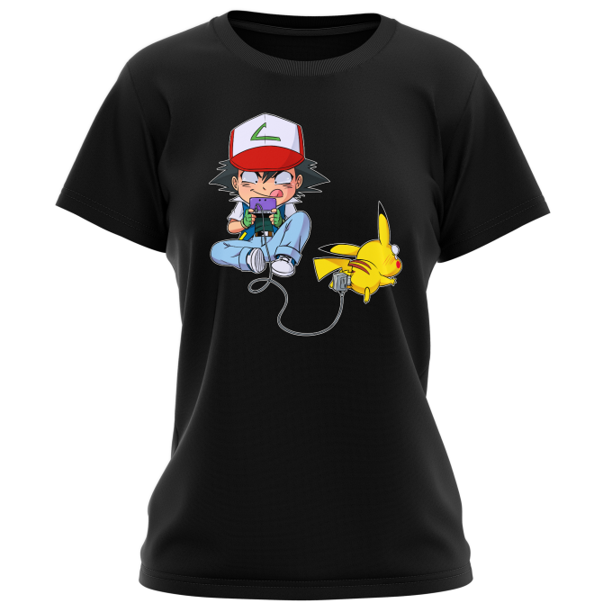 | remera ash y pikachu.jpg | remera negra de ash y pikachu para mujer | $1,100 | mujer | remera ash y pikachu
 | remera pikachu.jpg | remera rosa de pikachu para mujer | $1,200 | mujer | remera pikachu
 | remera jigglypuff.jpg | remera rosa pastel de jigglypuff para mujer | $1,000 | mujer | remera jigglypuff
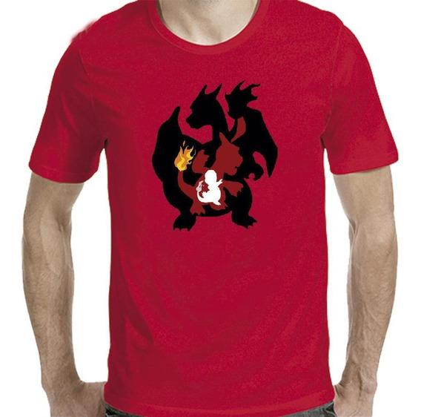 | remera charizard.jpg | remera roja de charizard para hombre | $1,500 | hombre | remera charizard
 | remera charmander.jpg | remera negra de charmander para mujer | $1,350 | mujer | remera charmander
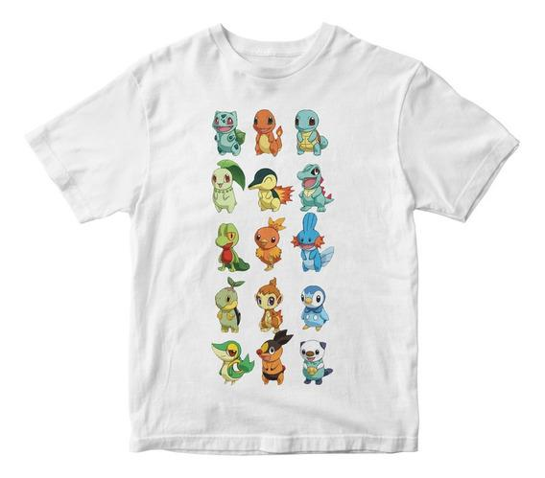 | remera pokemons.jpg | remera blanca de pokemons para niños | $1,000 | niños | remera pokemons
 | remera pokebola.jpg | remera gris pokemon para hombres | $900 | hombre | remera pokemons
 | remera estampada jpg | remera blanca con pokebola para hombre | $1,300 | hombre | remera pokemons
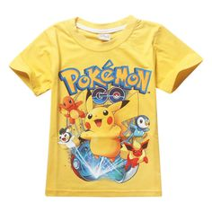 | remera pokemon niños.jpg | remera amarilla de pokemons para niños | $1,200 | niños | remera pokemons
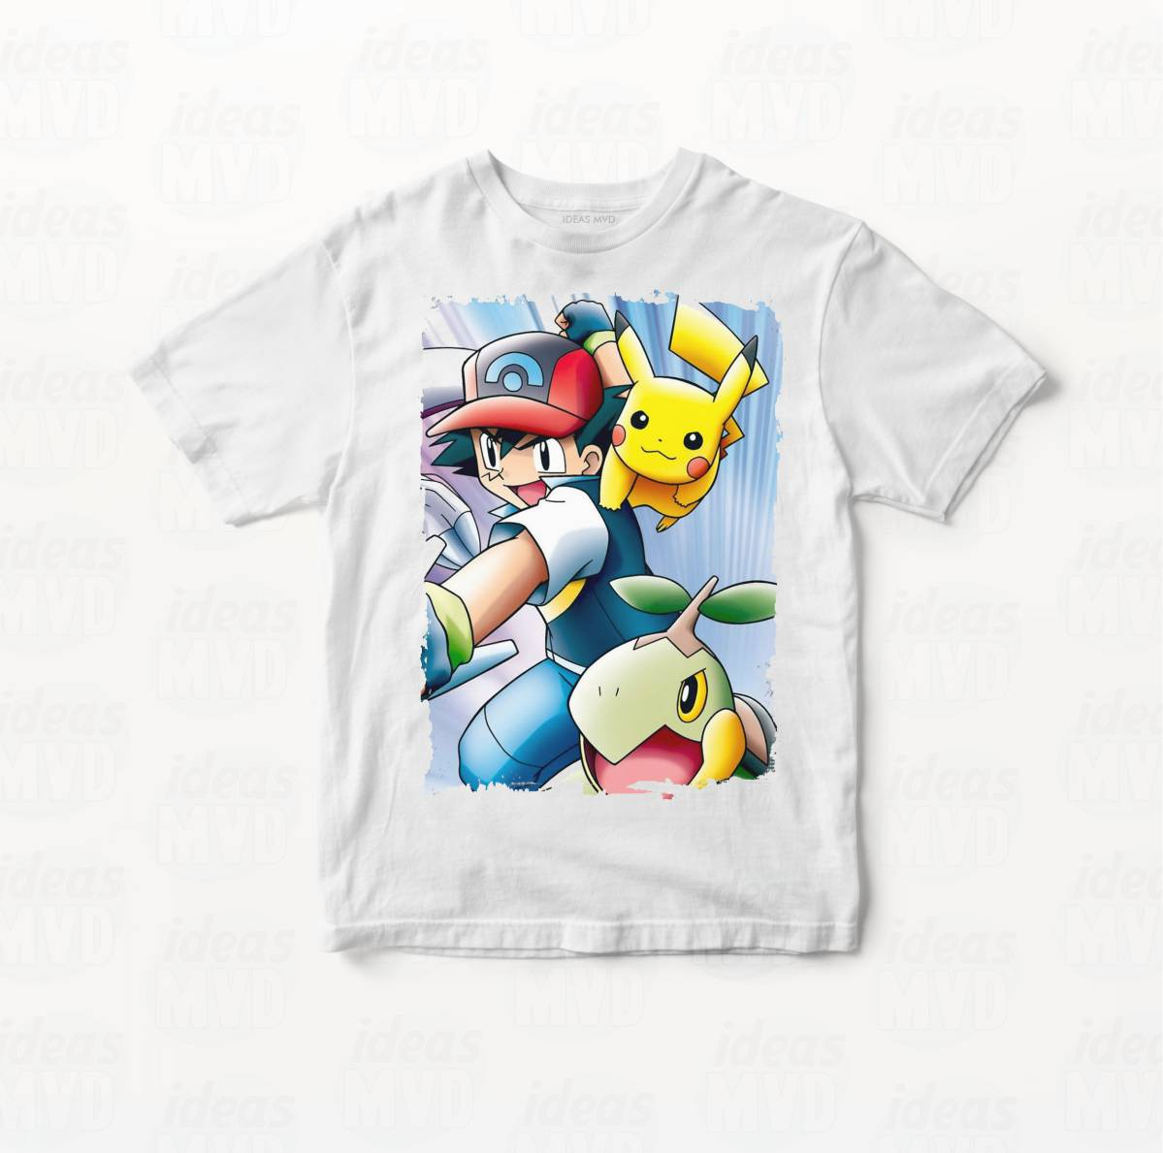 | remera ash y pikachu.jpg | remera blanca de ash y pikachu para niños | $1,300 | niños | remera ash y pikachu
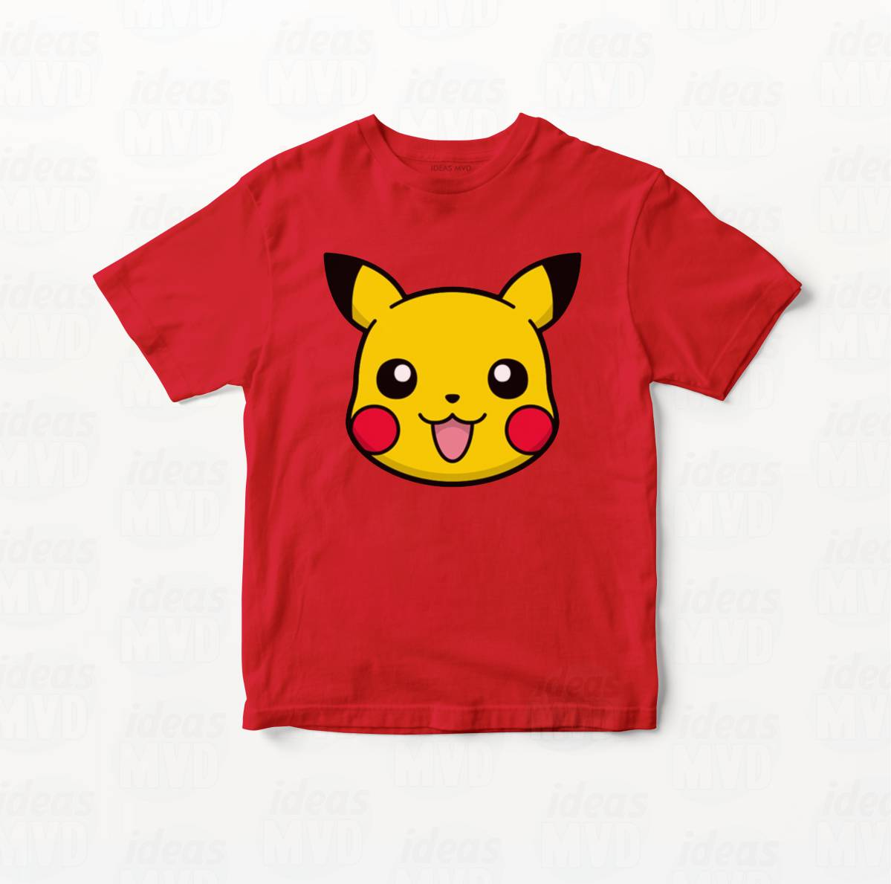 | remera pikachu.jpg | remera roja de pikachu para niños | $1,200 | niños | remera pikachu
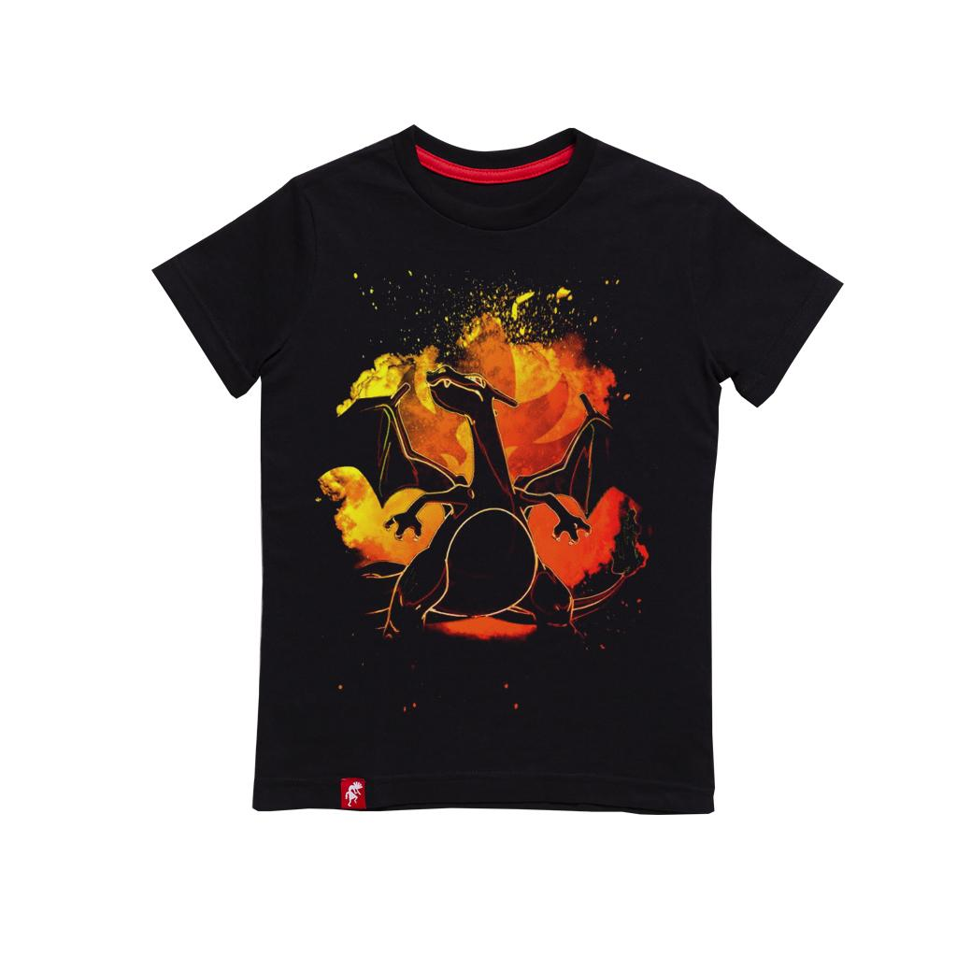 | remera charizard negra.jpg | remera negra de charizard para niños | $1,500 | niños | remera charizard
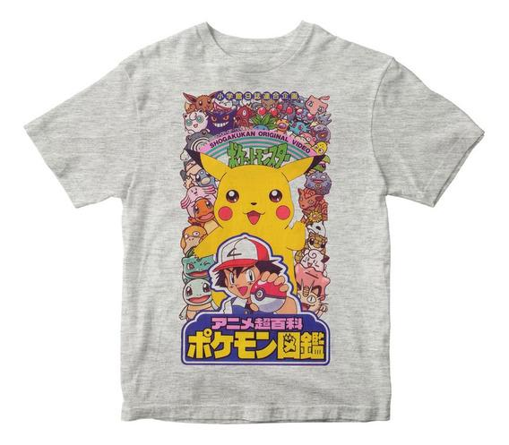 | remera pokemons gris.jpg | remera gris de pokemon para niños | $1,000 | niños | remera pokemons
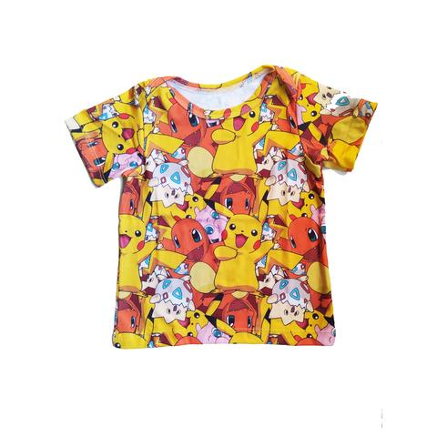 | remera pickachu y charmander.jpg | remera estampada de pokemons para niños | $1,000 | niños | remera pokemons
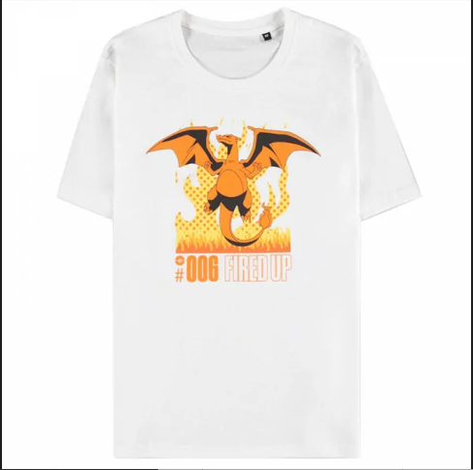 | remera charizard blanca.jpg | remera blanca de charizard para hombres | $1,200 | hombre | remera charizard
 | remera evoli evolucion.jpg | remera gris de evoluciones para mujeres | $1,200 | mujer | remera eevee

